Solicitud gráfica
 | Área: | Matemáticas |  |  | Fecha:
 | Grado: | 7
 | Título del tema: | Las operaciones con números racionales |  |  | ¿Cuaderno de estudio o recurso? | Recurso
 | Editor: |  |  |  | Motor del recurso | F4

 | Código guión o recurso: | MA_07_06_REC10 | ← Para determinar este código, visite la hoja de Ayuda
 |  |  |  |  | ESPECIFICACIÓN DE ARCHIVOS A ENTREGAR
Núm. | Archivo Shutterstock o ruta en web | Imagen para: | Tipo | Ubicación de la imagen en el recurso F4 | Nombre imagen SMALL | Tamaño imagen SMALL | Nombre imagen ZOOM | Tamaño imagen ZOOM | Descripción | Observaciones
IMG01 | 143479384 | Recurso F4 | Fotografía | Inicio | MA_07_06_REC10_IMG01.jpg | 950 x 435 px |  |  |  | 
IMG02 | 226805830 | Recurso F4 | Fotografía | Contenido | MA_07_06_REC10_IMG02.jpg | 750 x 365 px |  |  |  | 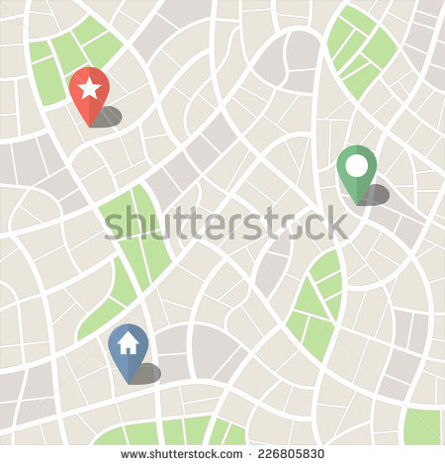
IMG03 | 3062074 | Recurso F4 | Fotografía | Contenido | MA_07_06_REC10_IMG03.jpg | 750 x 365 px |  |  |  | 
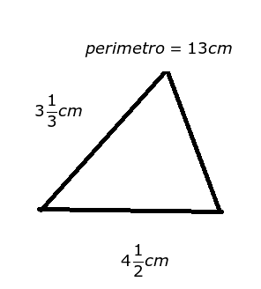
IMG04 | 300633872 | Recurso F4 | Fotografía | Contenido | MA_07_06_REC10_IMG04.jpg | 750 x 365 px |  |  |  | 
IMG05 | ver observaciones | Recurso F4 | Fotografía | Contenido | MA_07_06_REC10_IMG05.jpg | 750 x 365 px |  |  | Ilustración como en la imagen de referencia

